Лист1
Equivalance patitioning
Ввести 'Кобзар' в поле пошуку книги
Ввести назву книги з помилкою 'Кбзар' в поле пошуку
Зареєструватись ввівши пароль з 6 символів | Імя: Олег. Прізвище: Бойко. Мобільний +380639999999. Пароль: Ab1234 | False
Зареєструватись ввівши пароль з 8 символів | Імя: Олег. Прізвище: Бойко. Мобільний +380639999999. Пароль: Ab1234 | True

Boundary Values
Змінити номер телефону. Ввести номер з 13 символів (з кодом країни) | Номер телефону: +380639999999 | True
Змінити номер телефону. Ввести номер з 12 символів (з кодом країни) | Номер телефону: +38063999999 | True
ЗміЗмінити номер телефону. Ввести номер з 14 символів (з кодом країни) | Номер телефону: +3806399999999 | False

Decision table
Оформити замовлення, коли користувач ввів імя, прізвище, номер телефону, емейл | Імя: Олег. Прізвище: Бойко. Мобільний +380639999999. e-mailL: olezhka@gmail.com | True
Оформити замовлення, коли користувач НЕ ввів імя, прізвище, номер телефону, емейл |  | False
Оформити замовлення, коли користувач ввів імя, і НЕ ввів прізвище, номер телефону, емейл | Імя: Олег | False
Оформити замовлення, коли користувач НЕ ввів імя, і ввів прізвище, номер телефону, емейл | Прізвище: Бойко. Мобільний: +380639999999. e-mail: olezhka@gmail.com | False

Pairwise testing
Перевірити фільтрування книги за типом, наявністю, видавництвом та мовою | Тип - паперова, наявність - товар в наявності, видавництво - Кріон, мова - українська
Перевірити фільтрування книги за типом, наявністю, видавництвом та мовою | Тип - паперова, наявність - відправка сьогодні, видавництво - Еталон, мова - англійська
Перевірити фільтрування книги за типом, наявністю, видавництвом та мовою | Тип - паперова, наявність - відправка сьогодні, видавництво - Кріон, мова - англійська
Перевірити фільтрування книги за типом, наявністю, видавництвом та мовою | Тип - паперова, наявність - товар в наявності, видавництво - Еталон мова - українська

State transition diagram
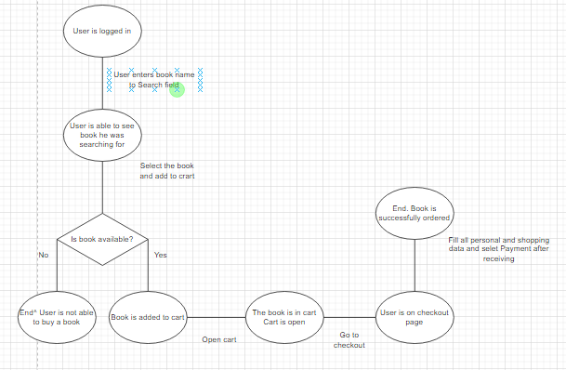

Провести пошук товару за іменем | Назва товару - Song of ice and fire
Додати книгу в кошик, якщо книга в наявності
Додати книгу в кошик, якщо книга НЕ в наявності
Перевірити що книга додана у кошик
Оформити замовлення, заповнивнши всі поля і обравши оплату "Накладний платіж"

Use case diagram
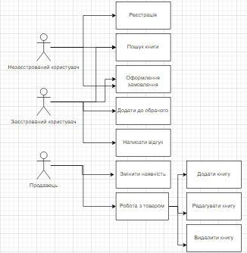

Перевірити що незаєстрований користувач не може написати відгук до книги
Перевірити що незаєстрований користувач не може додати книгу до обраного
Перевірити що покупець не може змінити наявність книги
Перевірити що продавець не може оформити замовлення

Error guessing
В фільтр товару за ціною більшу ціну в поле 'від' і меншу ціну в поле 'до'
Ввести неіснуючу книгу в пошук
Спробувати зайти в систему з невірним паролем

